例題条件付き書式
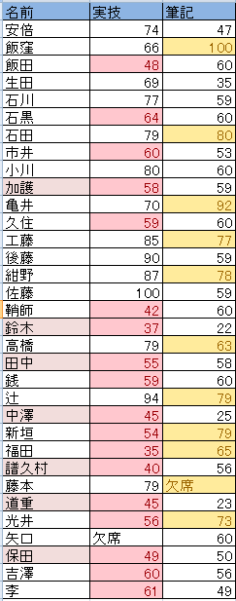
名前 | 実技 | 筆記
安倍 | 74 | 47
飯窪 | 66 | 100
飯田 | 48 | 60
生田 | 69 | 35
石川 | 77 | 59
石黒 | 64 | 60
・実技の点数が平均点より下の点数については「濃い赤の文字、明るい赤の背景」に書式設定せよ。
・筆記の点数が60より大きい点数については「濃い黄色の文字、黄色の背景」に書式設定せよ。
・合格基準-実技・筆記どちらかが60点以上なら合格
この基準で不合格者の名前が入力されているセルの背景が薄いピンクになるように書式を設定せよ。
石田 | 79 | 80
市井 | 60 | 53
小川 | 80 | 60
加護 | 58 | 59
亀井 | 70 | 92
久住 | 59 | 60
工藤 | 85 | 77
後藤 | 90 | 59
紺野 | 87 | 78
佐藤 | 100 | 59
鞘師 | 42 | 60
鈴木 | 37 | 22
高橋 | 79 | 63
田中 | 55 | 58
銭 | 59 | 60
辻 | 94 | 79
中澤 | 45 | 25
新垣 | 54 | 79
福田 | 35 | 65
譜久村 | 40 | 56
藤本 | 79 | 欠席
道重 | 45 | 23
光井 | 56 | 73
矢口 | 欠席 | 60
保田 | 49 | 50
吉澤 | 60 | 56
李 | 61 | 49

課題血液型身長
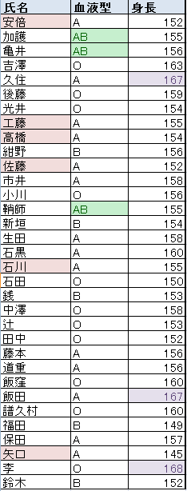
名前 | 血液型 | 身長
安倍 | A | 152
加護 | AB | 155
亀井 | AB | 156
吉澤 | O | 163
久住 | A | 167
後藤 | O | 159
光井 | O | 154
工藤 | A | 155
高橋 | A | 154
・B列（血液型）が「AB」であるセルが「濃い緑の文字、緑の背景」になるように書式設定せよ。
・C列（身長）が上位10％に入るセルが「濃い紫の文字、薄い紫の背景」になるように書式設定せよ。
身長が155以下で血液型が「A」であるA列（名前）のセルの背景が薄いピンクになるように書式設定せよ。
紺野 | B | 156
佐藤 | A | 152
市井 | A | 158
小川 | O | 156
鞘師 | AB | 155
新垣 | B | 154
生田 | A | 158
石黒 | A | 160
石川 | A | 155
石田 | O | 150
銭 | B | 153
中澤 | O | 158
辻 | O | 153
田中 | O | 152
藤本 | A | 156
道重 | A | 156
飯窪 | O | 160
飯田 | A | 167
譜久村 | O | 160
福田 | B | 149
保田 | A | 157
矢口 | A | 145
李 | O | 168
鈴木 | B | 152

課題閏年
西暦 | 判定結果

＜閏年＞
4で割りきれる年を閏年、ただし100で割り切れても400で割りきれない年は平年
表に西暦年を入力したら閏年判定をするように式を立てよ
また西暦欄に入力前は判定結果は空白のままにせよ
参考
mod(x,y)
x÷yの余りを返す

課題合否判定2
名前 | 実技 | 筆記 | 基準A | 基準B
安倍 | 74 | 47
飯窪 | 66 | 100
飯田 | 48 | 60
基準A－実技・筆記ともに60点以上なら合格、そうでなければ不合格
基準B－実技・筆記いずれかが60点以上なら合格、そうでなければ不合格
この基準での合否判定をAND,OR関数を用いず、IF関数のみを用いて行え。
生田 | 69 | 35
石川 | 77 | 59
石黒 | 64 | 60
石田 | 79 | 80
市井 | 60 | 53
小川 | 80 | 60
加護 | 58 | 59
亀井 | 70 | 92
久住 | 59 | 60
工藤 | 85 | 77
後藤 | 90 | 59
紺野 | 87 | 78
佐藤 | 100 | 59
鞘師 | 42 | 60
鈴木 | 37 | 22
高橋 | 79 | 63
田中 | 55 | 58
銭 | 59 | 60
辻 | 94 | 79
中澤 | 45 | 25
新垣 | 54 | 79
福田 | 35 | 65
譜久村 | 40 | 56
藤本 | 79 | 欠席
道重 | 45 | 23
光井 | 56 | 73
矢口 | 欠席 | 60
保田 | 49 | 50
吉澤 | 60 | 56
李 | 61 | 49

課題進級判定
 | 学年末テスト結果表 |  |  |  | 合否判定(60以上合格) |  |  | 3教科とも合格 | 内２教科合格 | １教科合格
 | 名前 | 国語 | 数学 | 英語 | 国語 | 数学 | 英語 | 進級判定1 | 進級判定2 | 進級判定3
1 | 安倍 | 88 | 98 | 85
2 | 飯窪 | 24 | 29 | 41
3 | 飯田 | 45 | 89 | 82
4 | 生田 | 48 | 51 | 32
5 | 石川 | 42 | 39 | 26
6 | 石黒 | 78 | 57 | 85
下記条件に合わせた文字列が表示されるようにせよ
7 | 石田 | 28 | 38 | 40
8 | 市井 | 65 | 74 | 36
9 | 小川 | 48 | 68 | 28
10 | 加護 | 84 | 70 | 62
11 | 亀井 | 35 | 29 | 34
12 | 久住 | 57 | 75 | 75
13 | 工藤 | 76 | 86 | 50
14 | 後藤 | 74 | 64 | 76
15 | 紺野 | 56 | 85 | 90
16 | 佐藤 | 16 | 75 | 57
17 | 鞘師 | 65 | 46 | 56
18 | 鈴木 | 75 | 35 | 90
19 | 高橋 | 54 | 56 | 57
20 | 田中 | 75 | 53 | 63
21 | 銭 | 53 | 24 | 93
22 | 辻 | 45 | 61 | 80
23 | 中澤 | 51 | 20 | 53
24 | 新垣 | 64 | 53 | 60
25 | 福田 | 59 | 62 | 70
26 | 譜久村 | 90 | 29 | 34
27 | 藤本 | 72 | 57 | 50
28 | 道重 | 71 | 62 | 10
29 | 光井 | 64 | 60 | 62
30 | 矢口 | 100 | 56 | 74
31 | 保田 | 60 | 47 | 70
32 | 吉澤 | 74 | 68 | 59
33 | 李 | 50 | 69 | 40

 |  |  |  |  | 60点以上なら「合格」と表示 |  |  | 条件に合致すれば「進級」、そうでなければ空白
 |  |  |  |  | それ以外なら空白

課題株式売買
銘柄 | 売買 | 新規単価 | 決済時単価 | 損益率 | 見込み損益額 | 投資金額 | 損益額合計
東京エレクトロン(8035) | 売り | 538 | 542 |  |  | 1,500,000
大日本印刷(7912) | 売り | 3,310 | 3,480
任天堂(7974) | 買い | 10,060 | 11,070
ソニー(6758) | 売り | 916 | 942
日産自動車(7201) | 売り | 1,608 | 1,558
三井不動産(8801) | 買い | 698 | 667
表はある投資顧問会社の推奨銘柄、購入時株価、決済時株価の一覧である。
「売買」の「売り」とは先に株式を売ってから、後で買い戻す投資戦略のことであり、一般的な株式取得（「買い」）とは逆の結果となる。すなわち高くで売って、安くで買い戻せば利益となる。
一つの銘柄の投資に150万円投資したとすると表全体の損益額はいくらになると見込めるか。
日本電気硝子(5214) | 買い | 456 | 437
三井住友フィナンシャルグループ(8316) | 買い | 2,606 | 2,478
野村ホールディングス(8604) | 買い | 288 | 296
ファーストリテイリング(9983) | 買い | 1,350 | 1,350
住友金属鉱山(5713) | 売り | 795 | 821
サンリオ(8136) | 買い | 2,898 | 2,850
ジェイ,エフ,イー,ホールディングス(5411) | 売り | 959 | 1,020

総合課題
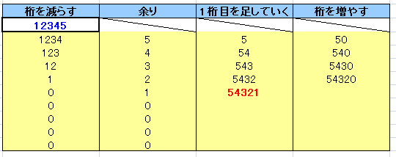
桁を減らす | 余り | 1桁目を足していく | 桁を増やす
12345
12345
1234
10で割る
(桁を減らす)
5
余り
10で割る
123
4
余り
50
10かける
(桁を増やす)
54
12
10で割る
余り
3
10かける
540
543
5430
10かける

セル[A2]に入力された自然数の桁を逆転させた自然数を生成したい。
その為の手順（「アルゴリズム」という）は図の通りである。
図を参考にして必要な数式をセルに書き込み、プログラムを完成させよ。
また答え（逆転させた数値）は赤文字太字で表示されるように「条件付き書式」を設定せよ。

